Instructivo
INSTRUCTIVO DE UTILIZACIÓN DE LA PLANILLA DE REGISTRO DE ACTIVIDADES LITERAL Ñ - Convocatoria 2025 a ejecutarse en 2026

A efectos de poder completar la Planilla de registro de las actividades del Literal Ñ se presenta el siguiente instructivo. Las planillas de componen el siguiente archivo son:
1. Resumen Actividades General
2. Actividades 1a. Rendición
3. Actividades 2a. Rendición
4. Actividades 3a. Rendición
5. Listado Nivel Educativo
6. Listado de Consejo de Salarios y Negociación Colectiva
7. Cláusula de consentimiento

1. Resumen Actividades General
En esta planilla se completa a nivel de resumen de cada una de las planillas de las Actividades que se llevan adelante.

 | RESUMEN POR ACTIVIDAD DESARROLLADA Literal Ñ 2025 ej. 2026

 |  | corresponde a la cantidad de participantes que estuvieron asistiendo a la actividad

Contiene todas las actividades llevada adelante a lo largo del año 2026.

2 a 4. Actividades 1a., 2a., 3a., Rendición
Esta Planilla corresponde a una actividad que se llevan adelante. Se pueden crear todas las planillas que sean necesarias de acuerdo a la cantidad de actividades que se tengan proyectadas realizar.

 |  |  | Se debe cargar cada participante
 | Nombre de la actividad que se va a llevar adelante.

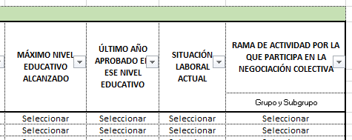
5. Listado Nivel Educativo
6. Listado Consejo De Salarios y Negociación Colectiva
Se encuentra un detalle la información que se encuentra en las listas desplegables en:

7. Cláusula de consentimiento
Cláusula de consentimiento informado sugerido para recabar y comunicar a INEFOP y MTSS los datos personales de los participantes

